Feuil1

 |  |  | Keywords
Francesca CHILLA | Pr | ENS | Turbulence
Cendrine MOSKALENKO | MdC | ENS | Biophysique | Francesca CHILLA
Guillaume LAIBE | ? | CRAL | Dust evolution in protoplanetary discs
Christophe WINISDOERFFER | MdC | CRAL

Philippe ODIER | MdC | ENS | MHD turbulence
Isabelle BARAFFE | Pr | CRAL
Gilles CHABRIER | DR | CRAL
Thomas BUCHERT | Pr | CRAL |  | Cendrine MOSKALENKO
Sylvie CABRIT | AA | LERMA | stellar formation, accretion-ejection
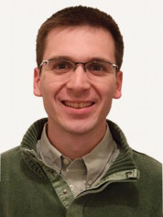
Patrick HENNEBELLE | CEA | CEA | simulations, galaxies
Estelle MORAUX | ? | IPAG
Geoffroy LESUR | CR | IPAG | AHE, simulations

 |  |  |  | Guillaume LAIBE
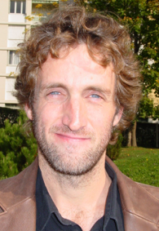

 |  |  |  | Philippe ODIER
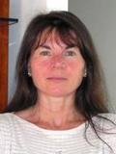

 |  |  |  | Isabelle BARAFFE

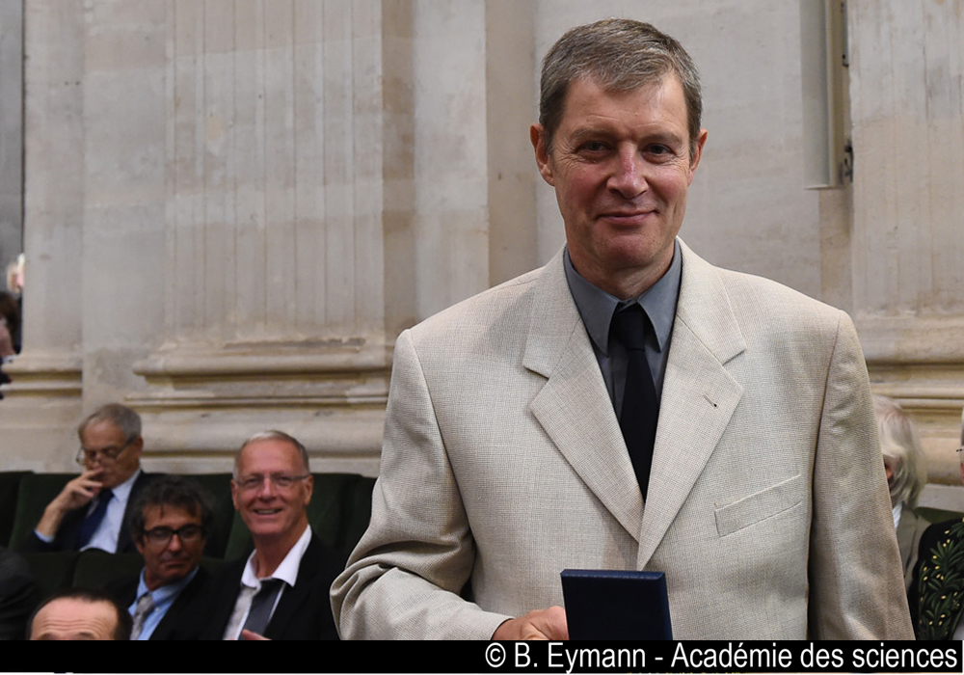

 |  |  |  | Gilles CHABRIER

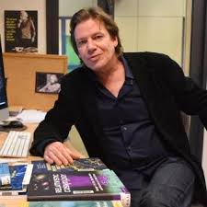

 |  |  |  | Thomas BUCHERT

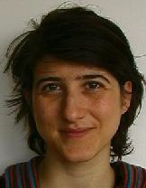

 |  |  |  | Sylvie CABRIT

 |  |  |  | Estelle MORAUX

